Sheet1
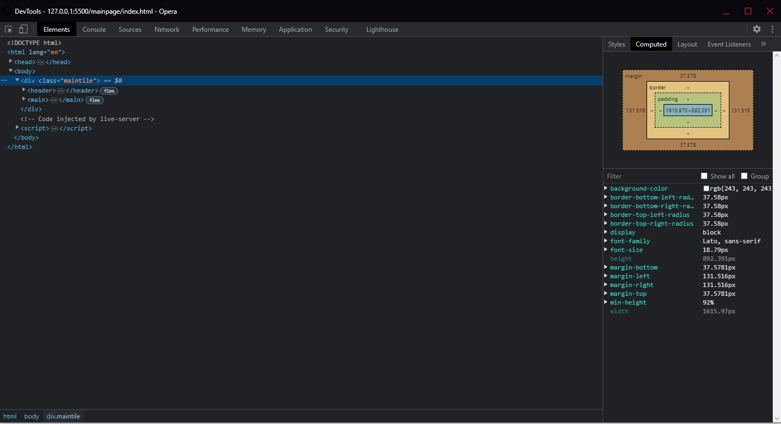
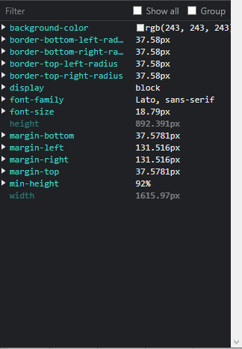
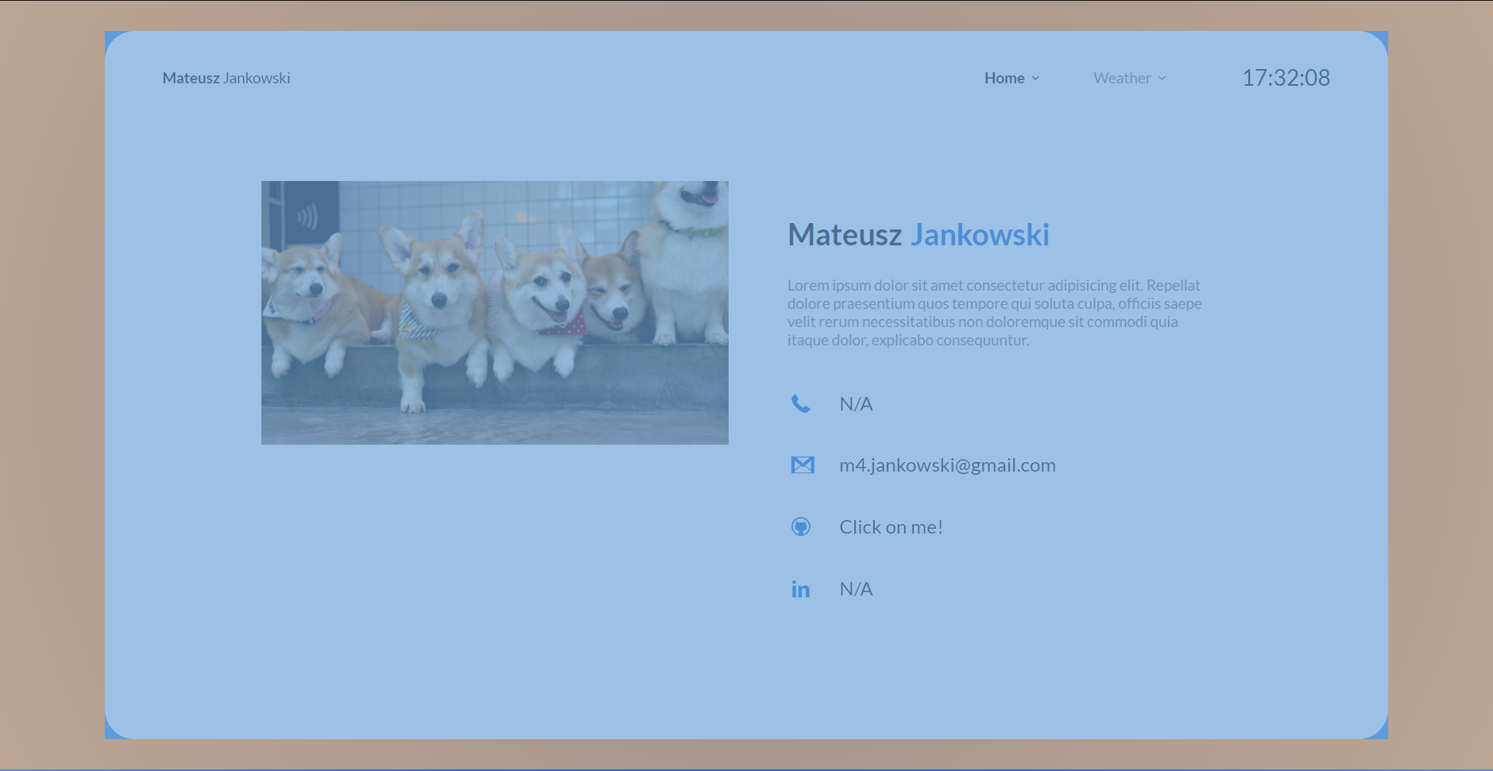
Numer | 2
Wykonawca testu | Mateusz Jankowski
Data wykonania
Rodzaj testu | Test interfejsu
Nazwa testu | Test sprawdzający rozmiar głównego kafelka
Priorytet | Średni
Podstawa testu | Wymagania klienta
Opis | Klient chce aby większość strony zajmował kafelek o zaokrąglonych bokach, na którym będzie znajdować się większość contentu.

Oczekiwany rezultat | Główny kafelek znajdujący się na obu interfejsach ma mieć dany rozmiar [1615x892px] z marginesem o rozmiarze [131px] po obu bokach, [37px] na górze i dole, a także o zaokrąglonych rogach [37px].

Otrzymany rezultat | Zgodny z oczekiwanymi rezultatami.

Załączniki | Zrzuty ekranu.

